FO-07-39
 |  | CENTRO INTEGRAL DE REHABILITACIÓN COLOMBIA-CIREC TOMA DE MOLDE CORSET GESTIÓN DE PRODUCCIÓN. |  |  |  |  |  | Código | FO-07-39

 |  |  |  |  |  |  |  | Versión | 1

 |  |  |  |  |  |  |  | Fecha de Emisión | 19-01-2012
NOMBRE DEL USUARIO |  |  |  |  |  |  |  | MASCULINO | FEMENINO

TÉCNICO A CARGO |  |  |  | USUARIO HISTORIA |  |  |  | ADULTO | NIÑO

NUMERO DE OP
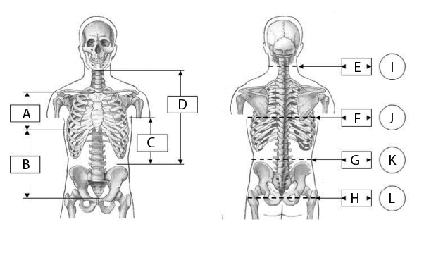 |  |  |  |  |  |  |  | MEDIDAS

 |  |  |  |  |  |  |  | A

 |  |  |  |  |  |  |  | B

 |  |  |  |  |  |  |  | C

 |  |  |  |  |  |  |  | D

 |  |  |  |  |  |  |  | E

 |  |  |  |  |  |  |  | F

 |  |  |  |  |  |  |  | G

 |  |  |  |  |  |  |  | H

 |  |  |  |  |  |  |  | I

 |  |  |  |  |  |  |  | J

 |  |  |  |  |  |  |  | K

FECHA DE INGRESO |  | FECHA DE MOLDE | FECHA DE PRUEBA |  | FECHA DE ENTREGA |  | FECHA DE CAMBIO

TIPO DE CORSET |  |  | MOTIVO DEL CAMBIO
 |  |  | Cambio de Volumen |  |  | Accidente
 | C.T.L.S.O |  | Cambio de volumen + otro |  |  | Falsa Info
 | T.L.S.O |  | Ruptura de Componente |  |  | Covertura
 | L.S.O |  | Problema de Alineación |  |  | Perdida/Robo
 | S.O |  | Grieta o Hueco en Socket |  |  | Crecimiento
 | C.O |  | TIPO DE CONSTRUCCIÓN |  | PLASTICA |  | CONVENCIONAL
OBSERVACIONES

